Bug report
ID | Name | Steps | Сurrent result | Expected result | Sevirity | Priority | Comments | Application
TF-001 |  |  | "Если условие выполняется, что элемент в списке отображается". | "Если условие выполняется, то элемент в списке отображается". | Trivial | Low | см. документ-справка пункт "Принцип работы программы Text Filter" |  | Серьезность: Critical, Blocker, Major, Minor, Trivial | -- это то, как быстро Заказчик бы хотел, чтобы баг исчез.
TF-002 | Разное написание <none> в тексте справки и в программе |  | везде разные регистры | единообразное написание (<none>) | Trivial | Low | см. документ-справка пункт "Принцип работы программы Text Filter" и пункт "Работа с группами фильтров", а также внутри самого приложения |  | Приоритет: High, Medium, Low. | -- это то, как быстро Вы бы хотели, чтобы баг исчез
TF-003 | Неверная формулировка инструкций для пользователя |  | "Добавить фильтр путем набора его в строке Filter и нажатия кнопки Add Filter. Фильтр добавляется в группу в зависимости от положения переключателя Apply filter to…" | "Чтобы добавить новый фильтр нужно: (1) ввести содержимое фильтра в строку Filter (2) выбрать положение переключателя Apply filter to… (либо начало, либо конец, либо любое положение в строке) (3) нажать кнопку Add Filter. Фильтр добавится в выбранную группу и отобразится в выпадающем списке" | Minor | Medium | см. документ-справка пункт "Работа с группами фильтров"
TF-004 | Неверное название приложения в всплывающих окнах, при скачивании |  | dumb | Text Filter | Major | Medium
TF-005 | По умолчанию размеры окна и рабочей области не совпадают |  | размер окна меньше размера рабочей области | размер окна при открытии приложения должен совпадать с размером рабочей области | Trivial | Medium
TF-006 | При закрытии новой сессии возникает ошибка Access violation at adress in modul... | 1. открыть приложение 2. File -> Exit | выскакивает ошибка Access violation at adress in modul...(см. приложение) | окно закрывается | Major | High | Ошибка воспроизводится не одинаково на разных машинах, но при одинаковом окружении (win10) | 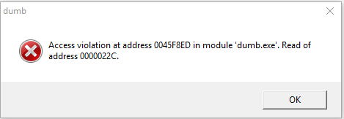
TF-007 | Неверное название пункта меню, вызывающее документ-справку index вместо Reference | 1. открыть приложение 2. нажать Help | index | Reference | Minor | Medium | нужно придерживаться единообразия в оформлении: все пункты меню с большой буквы
TF-008 | Программа не отвечает при попытке закрытия всплывающего окна "About" | 1. открыть приложение 2. Help -> About 3. Нажать "ок" на всплывающем окне | приложение не отвечает | окно закрывается | Blocker | Medium | если нажать на крестик, окно закрывается без ошибок | 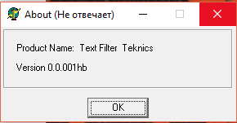
TF-009 | В строке Element не работают хоткеи Ctrl + C/V/X/A, Backspace |  | нет возможности выделить, скопировать, вырезать, вставить знак с помощью хоткеев или удалить знак с помощью Backspace | можно выделить, скопировать, вырезать, вставить знак с помощью хоткеев или удалить знак с помощью Backspace | Minor | Medium
TF-010 | Опечатка во всех трех названиях групп фильтров: Apply filter... of a element вместо Apply filter... of an element |  | a element | an element | Trivial | Medium
TF-011 | Опечатка в названии кнопки: Delet filter вместо Delete filter |  | Delet filter | Delete filter | Trivial | Medium
TF-012 | Вставка в строку Element через буфер обмена невалидных данных | 1. вставить в строку Element через буфер обмена "AS Иван%^&*" 2. нажать Add | в списке отображается AS Иван%^&* | список пуст | Major | High
TF-013 | При длинных данных, превышающих размер области списка, не появляется бегунок в ширину | 1. вставить в строку Element через буфер обмена "1234567890123456789012345678901234567890" 2. нажать Add | бегунка нет | должен появиться бегунок в ширину внутри области списка | Minor | Medium |  | 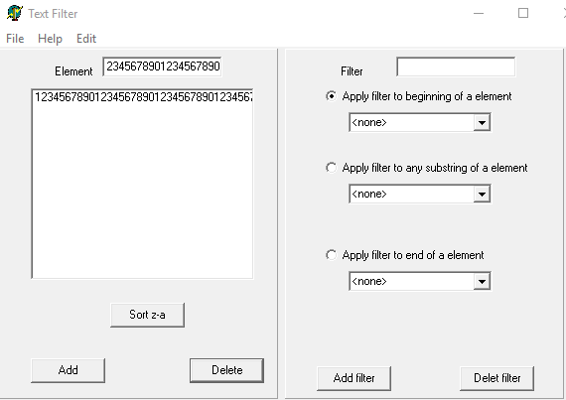
TF-014 | Ошибка при введении более 10 фильтров в группе Apply filter to beginning of an element | Предусловие: группа фильтров Apply filter to beginning of an element уже содержит 10 фильтров 1. ввести в строку Filter 123 -> выбрать Apply filter to beginning ... -> нажать Add Filter | выскакивает ошибка и приложение закрывается при нажатии ок | сообщение об ошибке "лимит фильтров группе превышен", возвращение к прежнему состоянию (до введения этого фильтра) | Major | High | рекомендуется предложить пользователю удалить один или несколько фильтров из интересующей его группы и добавить нужный. | 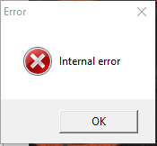
TF-015 | Ошибка при введении более 10 фильтров в группе Apply filter to any subsrtring of an element | Предусловие: группа фильтров Apply filter to any subsrtring of an element уже содержит 10 фильтров 1. ввести в строку Filter 123 -> выбрать Apply filter to any subsrtring... -> нажать Add Filter | приложение не отвечает | сообщение об ошибке "лимит фильтров группе превышен", возвращение к прежнему состоянию (до введения этого фильтра) | Major | High | рекомендуется предложить пользователю удалить один или несколько фильтров из интересующей его группы и добавить нужный.
TF-016 | Ошибка при введении более 10 фильтров в группе Apply filter to end of an element | Предусловие: группа фильтров Apply filter to end of an element уже содержит 10 одинаковых фильтров (012) 1. ввести в строку Filter 123 -> выбрать Apply filter to end ... -> нажать Add Filter | последний фильтр в группе становится равен 123 | сообщение об ошибке "лимит фильтров группе превышен", возвращение к прежнему состоянию (до введения этого фильтра) | Major | Low | рекомендуется предложить пользователю удалить один или несколько фильтров из интересующей его группы и добавить нужный.

